Sheet1
Tài khoản API.
Hiện tại đang cho đăng nhập tự động bằng tài khoản lưu trong code

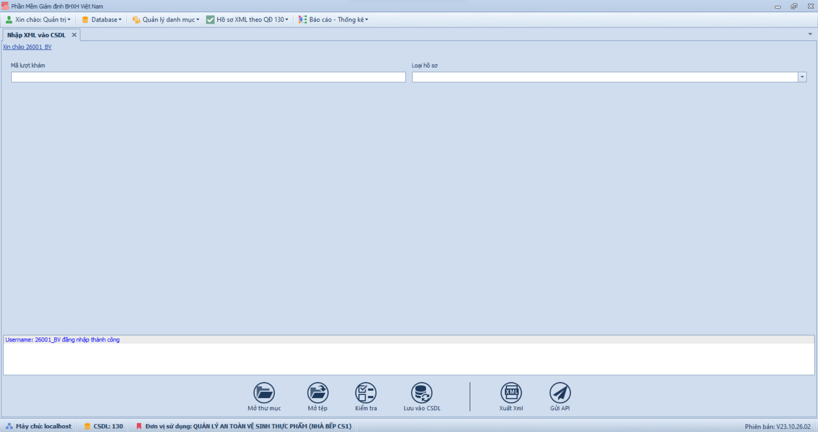

Nhập mã lượt khám và Enter để tải dữ liệu từ CSDL
Chọn loại hồ sơ muốn hiển thị

Ghi logs

Mở một file xml
Lưu dữ liệu các file xml đang mở vào CSDL

Gửi file xml đã xuất lên API

Mở tất cả các file xml có trong thư mục
Kiểm tra dữ liệu các file xml hiện tại
Xuất dữ liệu các file xml hiện tại ra xml

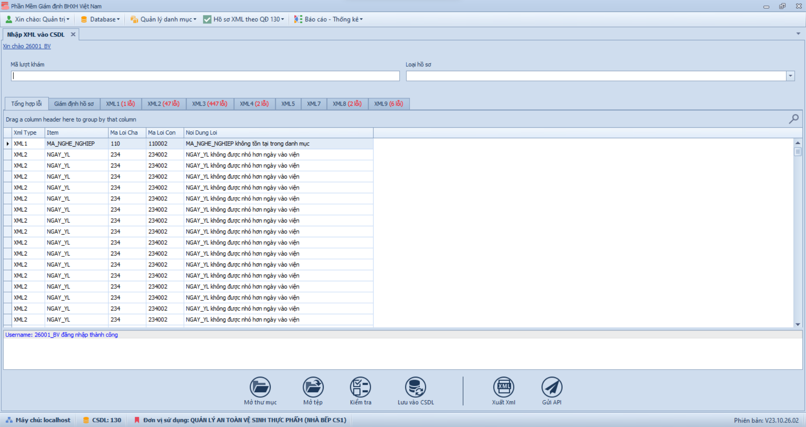
Mỗi file xml được load vào 1 tab riêng biệt, số màu đỏ là lỗi tìm thấy

Bảng tổng hợp lỗi chứa thông tin lỗi tất cả các file xml

Để import dữ liệu từ folder vào CSDL
1. Dùng chức năng mở thư mục để load tất cả các file XML vào giao diện
2. Dùng chức năng lưu vào CSDL để cập nhật dữ liệu vào CSDL

Để kiểm tra dữ liệu
1. Có thể tải dữ liệu từ CSDL hoặc dùng các chức năng mở tệp/thư mục để load dữ liệu tất cả các file XML cần thiết vào giao diện
2. Dùng chức năng kiểm tra để xác định các lỗi hiện có
3. Sao khi chỉnh sửa dữ liệu thì dùng chức năng lưu vào CSDL để cập nhật dữ liệu vào CSDL
4. Dùng chức năng xuất XML để xuất dữ liệu đã qua chỉnh sửa ra file xml
5. Dùng chức năng gửi API để gửi các file XML đã qua xử lý đến API BHXH

